CATALOGO
환율 | 조건
1360 | 22.00% | 35.00%

마감시간 | 합계 | 0 |  | ₩- |  |  |  |  |  |  |  |  |  | A2 | 3XS | 2XS | XS | S | M | L | XL | 2XL | 3XL | 4XL
2021-12-23 18:00:00 | 주문접수url | https://docs.google.com/forms/d/e/1FAIpQLScmAhAOhyOZR32K-RPYbJdcJyLV2Kby3FQDPH9vUjxcnDz75Q/viewform |  |  |  |  |  |  |  |  |  |  |  | L | 60 | 65 | 70 | 75 | 80 | 85 | 90 | 95 | 100 | 105 | 110 | 115 | 120
<오더방법> (되는것만 확인가능) *a열 가격 클릭시 시장가 확인가능합니다. *b열 링크 클릭시 상품분석이 가능합니다. * 부티크 스탁오더(컨펌후 한달정도 소요) |  |  |  |  |  |  |  |  |  |  |  |  |  | TU | TU
 |  |  |  |  |  |  |  |  |  |  |  |  |  | USD | 4.5 | 5 | 5.5 | 6 | 6.5 | 7 | 7.5 | 8 | 8.5 | 9 | 9.5 | 10 | 10.5
 |  |  |  |  |  |  |  |  |  |  |  |  |  | USU | 4 | 4.5 | 5 | 5.5 | 6 | 6.5 | 7 | 7.5 | 8 | 8.5 | 9 | 9.5 | 10
 |  |  |  |  |  |  |  |  |  |  |  |  |  | V | 32 | 34 | 36 | 38 | 40 | 42 | 44 | 46 | 48 | 50 | 52 | 54 | 56
관부가세 비포함, 배송비별도, 수수료 포함 |  | 이용사 입력 ---- 주문수량 | 옵션별개수 | 주문합계
공급가 (A열 클릭시 가격분석) | 상품분석 (B열 클릭시 상품분석) | 총수량입력 (예: 5) | 예: s사이즈 3개, L사이즈2개 |  |  |  | Costo | Retail | Linea | Descrizione | Modello | Variante | Sesso | Scalarino |  |  |  |  |  |  |  |  |  |  |  |  |  | Totale | TotalePrz
₩353,410 | http://helpstore.shop/keyword/0518533 |  |  | ₩- | 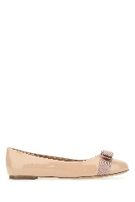 | SALVATORE FERRAGAMODonnaBALLERINE | 213 | 520 | SALVATORE FERRAGAMO | BALLERINE | 0518533 NEW BISQUE | Rosa | Donna | USD | 1 |  |  |  |  |  |  |  |  |  |  |  |  | 1 | 213
₩353,410 | http://helpstore.shop/keyword/0576597 |  |  | ₩- | 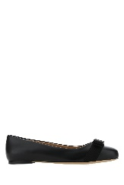 | SALVATORE FERRAGAMODonnaBALLERINE | 213 | 495 | SALVATORE FERRAGAMO | VARINA | 0576597 BLACK | BLACK | Donna | USD | 5 | 5 | 2 |  |  |  |  | 1 |  |  |  |  |  | 13 | 2769
₩353,410 | http://helpstore.shop/keyword/0676235 |  |  | ₩- | 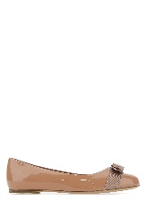 | SALVATORE FERRAGAMODonnaBALLERINE | 213 | 495 | SALVATORE FERRAGAMO | BALLERINE | 0676235 NEW BLUSH | NEW BLUSH | Donna | USD | 5 | 5 | 6 | 2 |  |  | 1 | 2 |  |  |  |  |  | 21 | 4473
₩708,478 | http://helpstore.shop/keyword/733673 |  |  | ₩- | 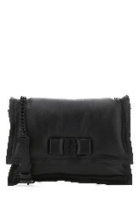 | SALVATORE FERRAGAMODonnaBORSE A SPALLA | 427 | 995 | SALVATORE FERRAGAMO | BORSE A SPALLA | 733673 001 | 001 | Donna | TU | 1 |  |  |  |  |  |  |  |  |  |  |  |  | 1 | 427
₩181,764 | http://helpstore.shop/keyword/675180 |  |  | ₩- | 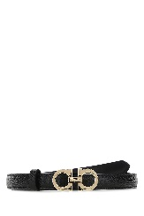 | SALVATORE FERRAGAMODonnaCINTURE | 99 | 230 | SALVATORE FERRAGAMO | GANCINI | 675180 193 | NERO NERO | Donna | L |  |  |  |  |  |  |  |  | 1 |  |  |  |  | 1 | 99
₩920,856 | http://helpstore.shop/keyword/746004 |  |  | ₩- |  | SALVATORE FERRAGAMODonnaGONNE | 555 | 1390 | SALVATORE FERRAGAMO | PLISSET | 746004 002 | V UNICA | Donna | V |  |  |  |  |  | 1 | 1 |  |  |  |  |  |  | 2 | 1110
₩565,787 | http://helpstore.shop/keyword/749064 |  |  | ₩- |  | SALVATORE FERRAGAMODonnaMAGLIERIA | 341 | 890 | SALVATORE FERRAGAMO | MAGLIERIA | 749064 001 | 001 | Donna | A2 |  |  |  | 1 | 1 | 1 |  |  |  |  |  |  |  | 3 | 1023
₩595,819 | http://helpstore.shop/keyword/749229 |  |  | ₩- | 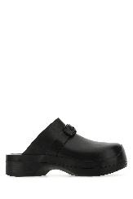 | SALVATORE FERRAGAMODonnaMULES | 359.1 | 755 | SALVATORE FERRAGAMO | SANDALI | 749229 015 | 015 | Donna | USD |  | 1 |  | 1 |  | 1 |  |  |  |  |  |  |  | 3 | #VALUE!
₩388,253 | http://helpstore.shop/keyword/746546 |  |  | ₩- |  | SALVATORE FERRAGAMODonnaPANTALONI | 234 | 590 | SALVATORE FERRAGAMO | PANTALONE ELASTICO | 746546 006 | PACIFIC BLU | Donna | V |  |  |  |  |  | 1 | 1 |  |  |  |  |  |  | 2 | 468
₩378,298 | http://helpstore.shop/keyword/0529556 |  |  | ₩- | 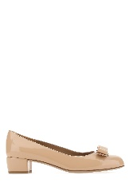 | SALVATORE FERRAGAMODonnaSCARPE CON TACCO | 228 | 570 | SALVATORE FERRAGAMO | VARA 1 | 0529556 NEW BISQUE | NEW BISQUE | Donna | USD |  |  |  |  |  |  | 1 |  |  |  |  |  |  | 1 | 228
₩378,298 | http://helpstore.shop/keyword/0676576 |  |  | ₩- | 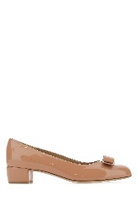 | SALVATORE FERRAGAMODonnaSCARPE CON TACCO | 228 | 570 | SALVATORE FERRAGAMO | VARA 1 | 0676576 NEW BLUSH | NEW BLUSH | Donna | USD |  |  |  |  | 1 |  |  |  |  |  |  |  |  | 1 | 228
₩399,867 | http://helpstore.shop/keyword/0740832 |  |  | ₩- | 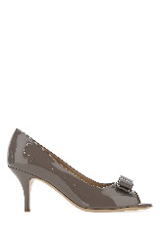 | SALVATORE FERRAGAMODonnaSCARPE CON TACCO | 241 | 560 | SALVATORE FERRAGAMO | SCARPE CON TACCO | 0740832 CARAWAY | CARAWAY | Donna | USD |  |  |  |  |  | 1 | 1 | 1 | 1 |  |  |  |  | 4 | 964
₩165,920 | http://helpstore.shop/keyword/749034 |  |  | ₩- | 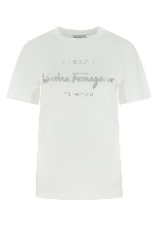 | SALVATORE FERRAGAMODonnaT-SHIRT | 100 | 260 | SALVATORE FERRAGAMO | T-SHIRT | 749034 024 | 024 | Donna | A2 |  |  |  |  |  | 1 |  |  |  |  |  |  |  | 1 | 100
₩441,347 | http://helpstore.shop/keyword/0749975 |  |  | ₩- | 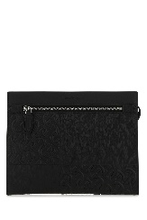 | SALVATORE FERRAGAMOUomoBORSE CLUTCH | 266 | 650 | SALVATORE FERRAGAMO | BORSE CLUTCH | 0749975 001 | 001 | Uomo | TU | 1 |  |  |  |  |  |  |  |  |  |  |  |  | 1 | 266
₩471,213 | http://helpstore.shop/keyword/0751610 |  |  | ₩- | 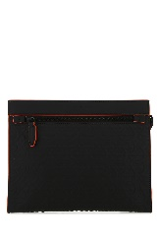 | SALVATORE FERRAGAMOUomoBORSE CLUTCH | 284 | 695 | SALVATORE FERRAGAMO | BORSE CLUTCH | 0751610 004 | 004 | Uomo | TU | 1 |  |  |  |  |  |  |  |  |  |  |  |  | 1 | 284
₩404,845 | http://helpstore.shop/keyword/748611 |  |  | ₩- | 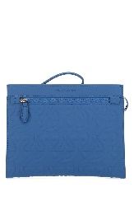 | SALVATORE FERRAGAMOUomoBORSE CLUTCH | 244 | 595 | SALVATORE FERRAGAMO | BORSE CLUTCH | 748611 002 | 002 | Uomo | TU | 2 |  |  |  |  |  |  |  |  |  |  |  |  | 2 | 488
₩295,596 | http://helpstore.shop/keyword/0671453 |  |  | ₩- | 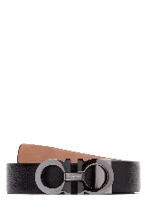 | SALVATORE FERRAGAMOUomoCINTURE | 161 | 375 | SALVATORE FERRAGAMO | CINTURE | 0671453 013 | Nero | Uomo | L |  |  |  |  |  |  |  |  | 2 | 2 | 2 | 2 |  | 8 | 1288
₩276,318 | http://helpstore.shop/keyword/0671502 |  |  | ₩- | 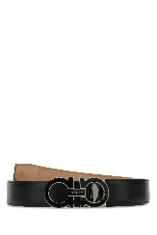 | SALVATORE FERRAGAMOUomoCINTURE | 150.5 | 350 | SALVATORE FERRAGAMO | CINTURE | 0671502 001 | Nero | Uomo | L |  |  |  |  |  |  |  | 10 | 10 | 12 | 12 | 2 |  | 46 | #VALUE!
₩295,596 | http://helpstore.shop/keyword/0745869 |  |  | ₩- | 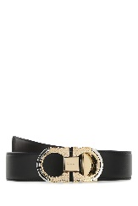 | SALVATORE FERRAGAMOUomoCINTURE | 161 | 375 | SALVATORE FERRAGAMO | DOUBLE ADJUSTABLE | 0745869 001 | NERO HICKORY | Uomo | L |  |  |  |  |  |  |  |  |  | 1 | 1 | 1 |  | 3 | 483
₩295,596 | http://helpstore.shop/keyword/0745870 |  |  | ₩- | 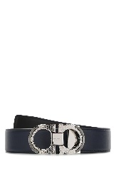 | SALVATORE FERRAGAMOUomoCINTURE | 161 | 375 | SALVATORE FERRAGAMO | DOUBLE ADJUSTABLE | 0745870 002 | BLUEMARINE NERO | Uomo | L |  |  |  |  |  |  |  |  |  | 1 | 1 | 1 |  | 3 | 483
₩276,318 | http://helpstore.shop/keyword/0746119 |  |  | ₩- | 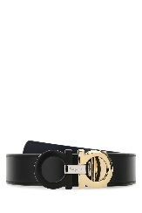 | SALVATORE FERRAGAMOUomoCINTURE | 150.5 | 350 | SALVATORE FERRAGAMO | KEY FOCUS | 0746119 141 | NERO ULTRAMARINE | Uomo | L |  |  |  |  |  |  |  |  | 1 | 1 | 1 | 1 |  | 4 | #VALUE!
₩295,596 | http://helpstore.shop/keyword/0746193 |  |  | ₩- | 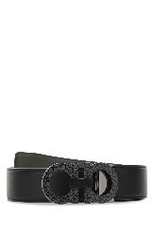 | SALVATORE FERRAGAMOUomoCINTURE | 161 | 375 | SALVATORE FERRAGAMO | DOUBLE ADJUSTABLE | 0746193 001 | NERO SPARROW | Uomo | L |  |  |  |  |  |  |  |  | 1 | 1 | 1 | 1 |  | 4 | 644
₩276,318 | http://helpstore.shop/keyword/0746520 |  |  | ₩- | 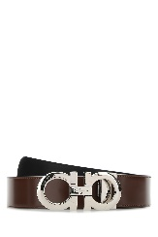 | SALVATORE FERRAGAMOUomoCINTURE | 150.5 | 350 | SALVATORE FERRAGAMO | KEY FOCUS | 0746520 145 | BIG SUR SOIL NERO | Uomo | L |  |  |  |  |  |  |  |  | 1 | 1 | 1 | 1 |  | 4 | #VALUE!
₩693,546 | http://helpstore.shop/keyword/0745751 |  |  | ₩- | 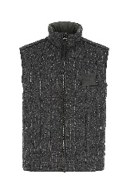 | SALVATORE FERRAGAMOUomoGIUBBINI | 418 | 1090 | SALVATORE FERRAGAMO | GILET | 0745751 006 | CHARCOLE | Uomo | V |  |  |  |  |  |  |  |  | 1 |  |  |  |  | 1 | 418
₩693,546 | http://helpstore.shop/keyword/0747305 |  |  | ₩- | 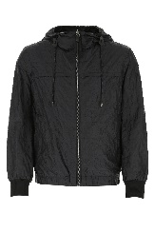 | SALVATORE FERRAGAMOUomoGIUBBINI | 418 | 1090 | SALVATORE FERRAGAMO | KWEY | 0747305 006 | V.UNICA | Uomo | V |  |  |  |  |  |  |  |  | 1 |  |  |  |  | 1 | 418
₩424,755 | http://helpstore.shop/keyword/0688525 |  |  | ₩- | 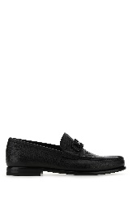 | SALVATORE FERRAGAMOUomoMOCASSINI | 256 | 560 | SALVATORE FERRAGAMO | MOCASSINI | 0688525 010 | Nero | Uomo | USU |  |  | 1 | 1 | 2 | 1 | 1 |  | 1 |  |  |  |  | 7 | 1792
₩462,917 | http://helpstore.shop/keyword/0712557 |  |  | ₩- | 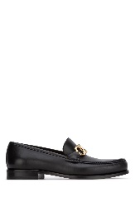 | SALVATORE FERRAGAMOUomoMOCASSINI | 279 | 650 | SALVATORE FERRAGAMO | MOCASSINI | 0712557 001 | Nero | Uomo | USU |  |  | 1 | 1 |  | 1 | 2 | 1 |  | 1 |  |  |  | 7 | 1953
₩424,755 | http://helpstore.shop/keyword/748841 |  |  | ₩- | 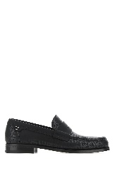 | SALVATORE FERRAGAMOUomoMOCASSINI | 256 | 595 | SALVATORE FERRAGAMO | MOCASSINI | 748841 008 | 008 | Uomo | USU |  |  |  | 1 | 1 | 1 | 1 | 1 | 1 | 1 | 1 | 1 | 1 | 10 | 2560
₩424,755 | http://helpstore.shop/keyword/748842 |  |  | ₩- | 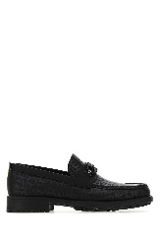 | SALVATORE FERRAGAMOUomoMOCASSINI | 256 | 595 | SALVATORE FERRAGAMO | MOCASSINI | 748842 030 | 030 | Uomo | USU |  |  |  | 1 | 1 |  |  |  |  |  |  |  |  | 2 | 512
₩248,050 | http://helpstore.shop/keyword/0716701 |  |  | ₩- | 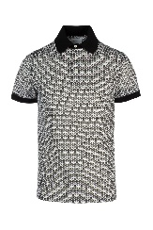 | SALVATORE FERRAGAMOUomoPOLO | 149.5 | 390 | SALVATORE FERRAGAMO | POLO | 0716701 001 | Multicolor | Uomo | A2 |  |  |  | 1 |  |  |  |  |  |  |  |  |  | 1 | #VALUE!
₩223,992 | http://helpstore.shop/keyword/0749881 |  |  | ₩- | 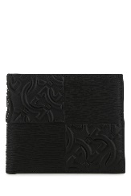 | SALVATORE FERRAGAMOUomoPORTAFOGLI | 135 | 330 | SALVATORE FERRAGAMO | PORTAFOGLI | 0749881 001 | 001 | Uomo | TU | 2 |  |  |  |  |  |  |  |  |  |  |  |  | 2 | 270
₩176,705 | http://helpstore.shop/keyword/0749885 |  |  | ₩- | 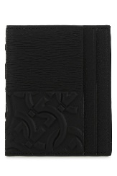 | SALVATORE FERRAGAMOUomoPORTAFOGLI | 106.5 | 260 | SALVATORE FERRAGAMO | PORTAFOGLI | 0749885 001 | 001 | Uomo | TU | 2 |  |  |  |  |  |  |  |  |  |  |  |  | 2 | #VALUE!
₩353,410 | http://helpstore.shop/keyword/0747213 |  |  | ₩- | 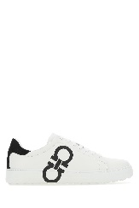 | SALVATORE FERRAGAMOUomoSNEAKERS | 213 | 495 | SALVATORE FERRAGAMO | BIANCO NERO | 0747213 004 | BIANCO OTTICO NERO | Uomo | USU |  |  | 1 | 1 | 1 | 1 | 1 | 1 | 1 | 1 |  |  |  | 8 | 1704
₩353,410 | http://helpstore.shop/keyword/0747220 |  |  | ₩- | 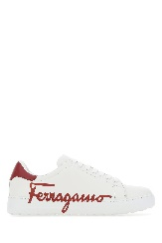 | SALVATORE FERRAGAMOUomoSNEAKERS | 213 | 495 | SALVATORE FERRAGAMO | BIANCO ROUGE FERRAGAMO | 0747220 002 | BIANCO OTTICO ROUGE | Uomo | USU |  |  | 1 | 1 | 2 | 1 | 2 | 2 | 2 | 1 |  |  |  | 12 | 2556
₩494,442 | http://helpstore.shop/keyword/748830 |  |  | ₩- | 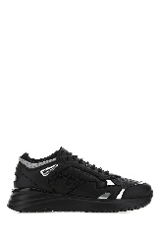 | SALVATORE FERRAGAMOUomoSNEAKERS | 298 | 695 | SALVATORE FERRAGAMO | SNEAKERS | 748830 005 | 005 | Uomo | USU |  |  |  |  | 1 | 1 | 1 | 1 | 1 | 1 | 1 | 1 | 1 | 9 | 2682
₩494,442 | http://helpstore.shop/keyword/748849 |  |  | ₩- | 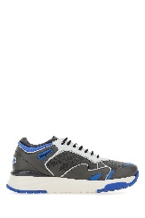 | SALVATORE FERRAGAMOUomoSNEAKERS | 298 | 695 | SALVATORE FERRAGAMO | SNEAKERS | 748849 006 | 006 | Uomo | USU |  |  |  |  | 1 | 1 | 1 | 1 | 1 | 1 | 1 | 1 | 1 | 9 | 2682
₩165,920 | http://helpstore.shop/keyword/749018 |  |  | ₩- | 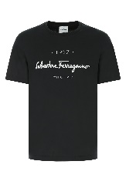 | SALVATORE FERRAGAMOUomoT-SHIRT | 100 | 260 | SALVATORE FERRAGAMO | T-SHIRT | 749018 020 | 020 | Uomo | A2 |  |  |  | 1 | 2 | 2 | 2 |  |  |  |  |  |  | 7 | 700
₩607,267 | http://helpstore.shop/keyword/747976 |  |  | ₩- | 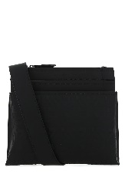 | SALVATORE FERRAGAMOUomoTRACOLLE & MESSANGER | 366 | 895 | SALVATORE FERRAGAMO | TRACOLLE & MESSANGER | 747976 001 | 001 | Uomo | TU | 3 |  |  |  |  |  |  |  |  |  |  |  |  | 3 | 1098

